第一頁
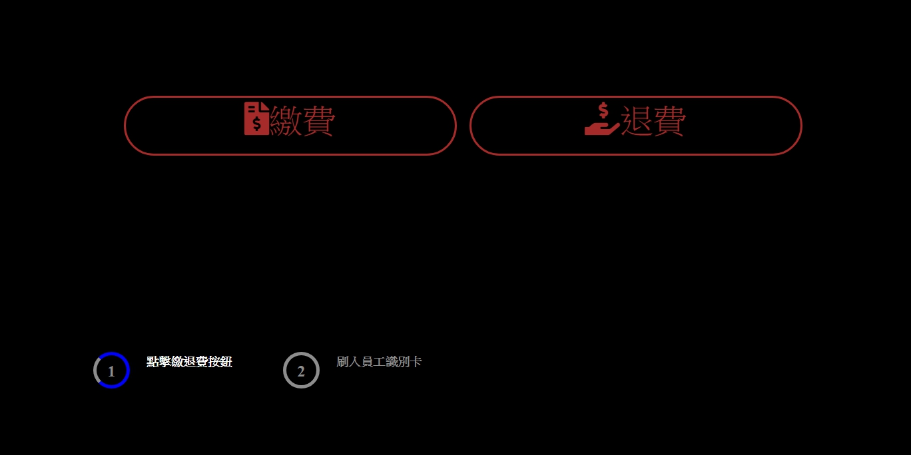

按下繳費或退費按鈕 | 傳入 |  | 傳出
1.開啟刷卡 | Timeout 秒數 | int | 卡號 | String

2.紙鈔機連線 | 無 |  | 是否連線成功 | Bool
3.收零錢機連線 | 無 |  | 是否連線成功 | Bool
4.退零錢機連線 | 無 |  | 是否連線成功 | Bool

繳費
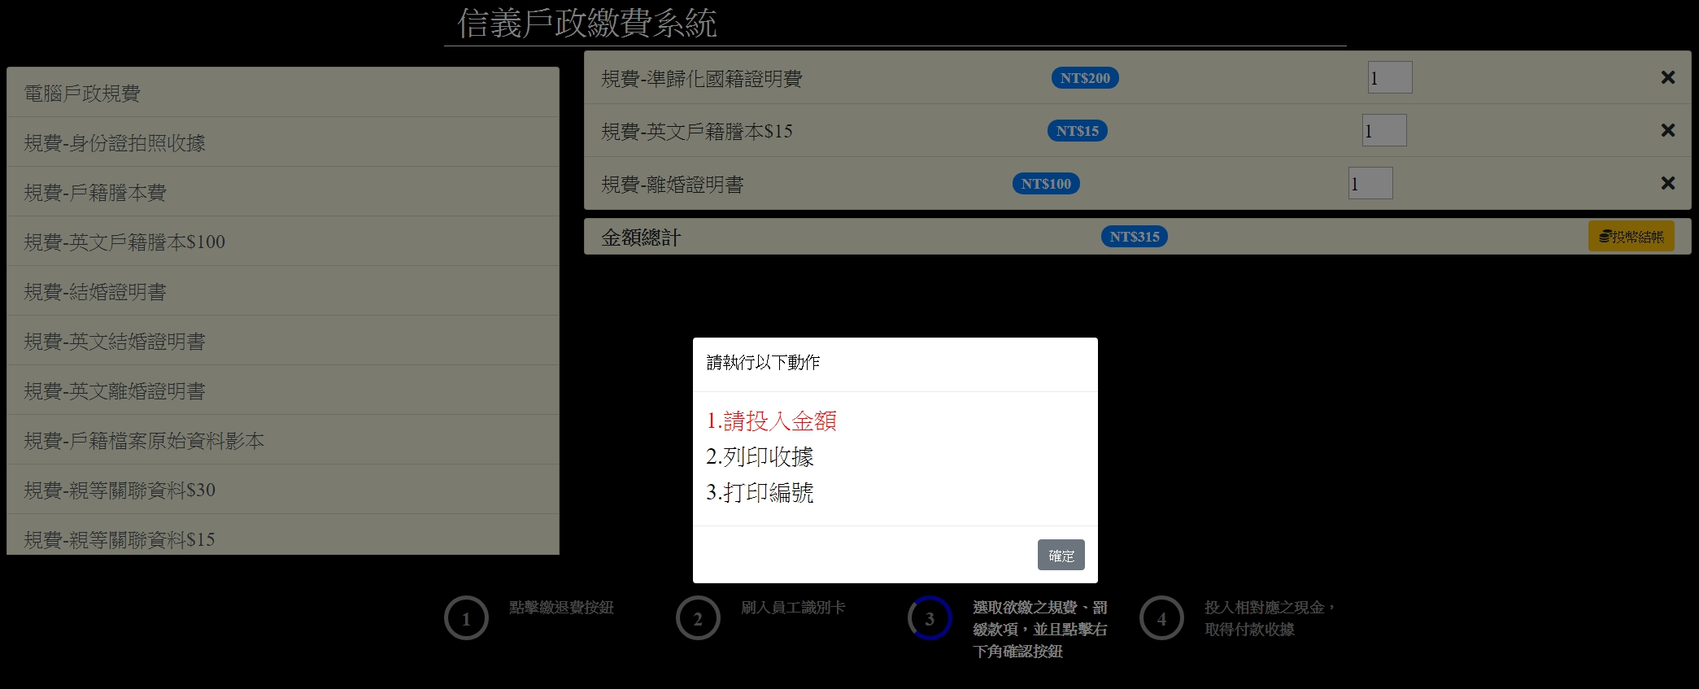

按下投幣結帳 | 傳入 |  | 傳出
1.收取的金額 | 本次收取的金額 | int | 成功開起可投幣 | bool
2.目前收取到的金額 | 無 |  | 目前收取到所有各幣別的數量 | JSON格式的String

3.打印收據 | 電話號碼 | String | 列印完成 | bool
 | 傳真號碼 | String
 | 收據編號 | String
 | 項目 | String
 | 總金額 | String
 | 類別 | String
 | 操作人員 | String

4.打印編號 | 收據編號 | String | 打印完成 | bool

5.退幣 | 退幣金額 | int | 退幣完成 | bool

